benchmark_results_multi_threade
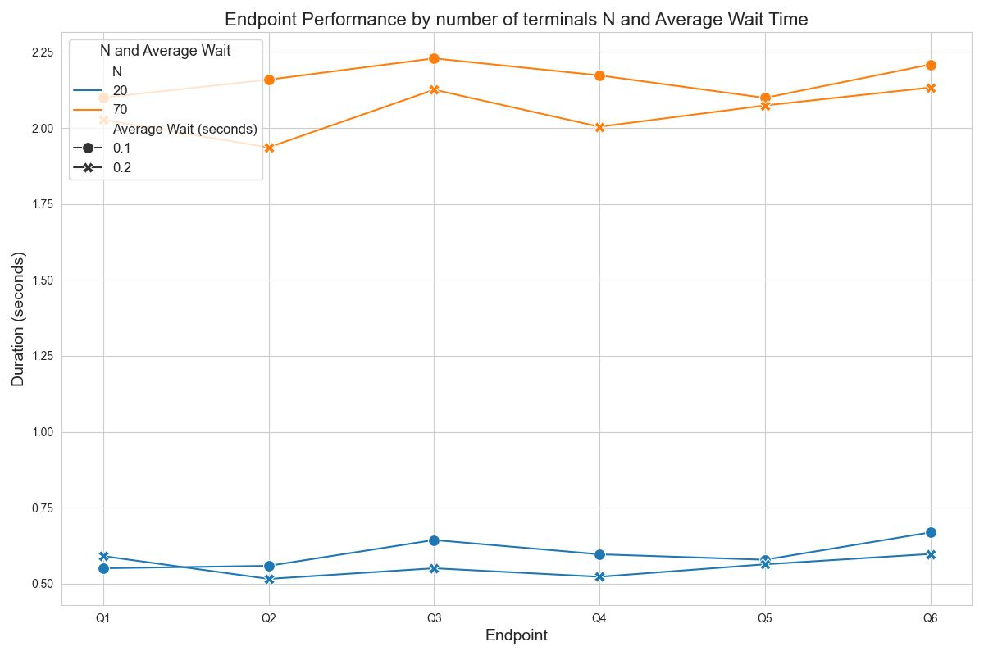
N | Average Wait (seconds) | Endpoint | Mean Duration (seconds) | Min Duration (seconds) | Max Duration (seconds) | Hits
Total |  |  | 0.5785 | 0.2025262 | 1.4642602 | 800
20 | 0.1 | q1 | 0.551 | 0.2030601 | 1.3823512 | 100
20 | 0.1 | q2 | 0.559 | 0.204515 | 1.4642602 | 51
20 | 0.1 | q3 | 0.644 | 0.2577744 | 1.4326752 | 103
20 | 0.1 | q4 | 0.597 | 0.2025262 | 1.0625773 | 34
20 | 0.1 | q5 | 0.579 | 0.2299653 | 1.100438 | 32
20 | 0.1 | q6 | 0.669 | 0.2884593 | 1.2776176 | 80
20 | 0.2 | q1 | 0.591 | 0.2041491 | 1.2828671 | 105
20 | 0.2 | q2 | 0.516 | 0.2434849 | 0.9878716 | 34
20 | 0.2 | q3 | 0.551 | 0.2586945 | 1.0653993 | 94
20 | 0.2 | q4 | 0.523 | 0.2026913 | 1.2819801 | 48
20 | 0.2 | q5 | 0.564 | 0.2025616 | 1.2810005 | 44
20 | 0.2 | q6 | 0.598 | 0.2830501 | 1.1737231 | 75
Total |  |  | 2.10575 | 0.2024719 | 5.070591 | 2800
70 | 0.1 | q1 | 2.1 | 0.2039221 | 4.8284908 | 364
70 | 0.1 | q2 | 2.159 | 0.2032992 | 4.318067 | 128
70 | 0.1 | q3 | 2.229 | 0.2758472 | 5.070591 | 357
70 | 0.1 | q4 | 2.173 | 0.2946911 | 4.7008057 | 133
70 | 0.1 | q5 | 2.099 | 0.2052817 | 4.2623753 | 120
70 | 0.1 | q6 | 2.209 | 0.2797441 | 4.6788259 | 298
70 | 0.2 | q1 | 2.027 | 0.2025186 | 4.0790409 | 350
70 | 0.2 | q2 | 1.936 | 0.2637335 | 3.7685825 | 142
70 | 0.2 | q3 | 2.126 | 0.3565158 | 4.6090668 | 363
70 | 0.2 | q4 | 2.004 | 0.2025546 | 4.7254723 | 134
70 | 0.2 | q5 | 2.074 | 0.2024719 | 3.9527493 | 127
70 | 0.2 | q6 | 2.133 | 0.2915874 | 4.8588892 | 284

